20221001-
育児の計画を立ててみよう！

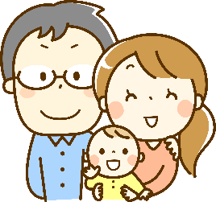
出産（予定）日を入力すると、自分がいつからいつまで両立支援制度を取得できる のか具体的にわかります。
①出産（予定）日を入力してみましょう。

出産（予定）日

②自身が取得できる休暇制度等を確認して、育児の計画を立ててみましょう。

スケジュール | 日程 | 女性職員 |  |  |  |  |  |  | 男性職員 |  |  |  |  | 男性職員・女性職員

妊娠 |  |  | 妊産婦の通勤緩和 | 妊産婦の健康診査及び保健指導 | 妊産婦の勤務制限（時間外・深夜勤務の制限） | 妊娠中の休息・捕食するための時間

出産予定日前 14週間（多胎）
5日
2日
28日
出産予定日前 6週間 |  |  |  |  |  |  | 産前休暇 |  |  |  | 配偶者出産時の子の養育休暇☆

出産 |  |  |  |  |  |  |  |  |  | 配偶者 出産付添休暇☆ |  | 出生時育児休業○※ | 育児休業● |  | 育児短時間勤務★ | 育児時間☆ | 子の看護休暇☆ | 時間外勤務の免除 | 時間外勤務の制限 | 深夜勤務の制限 | 早出遅出勤務★
産後休暇開始 |  |  |  |  |  |  | 産後休暇
出産後2週間

出産後6週間

出産後8週間
 |  |  |  |  |  |  | 育児休業●
1歳の誕生日の前日

2歳の誕生日の前日

3歳の誕生日の前日

小学校就学前
一年度に5日
小学校修了まで

 |  |  |  |  |  |  |  | ○分割して2回取得可能（はじめにまとめて申出） |  |  |  |  |  |  | ☆有給の特別休暇
 |  |  |  |  |  |  |  | ●分割して2回取得可能 |  |  |  |  |  |  | ★非常勤職員はフルタイム非常勤職員のみ取得可
 |  |  |  |  |  |  |  | ※特別養子縁組等の場合は女性も取得可

